Sheet1
№ | s1 | s2 | s3 | s4 | s5 | s6
1 | 96 | 92 | 80 | 5 | 97 | 97
2 | 95 | 85 | 85 | 90 | 90 | 98
3 | 60 | 95 | 10 | 5 | 90 | 100
4 | 70 | 65 | 10 | 4 | 90 | 80
5 | 60 | 95 | 10 | 15 | 90 | 100
6 | 70 | 98 | 10 | 9 | 70 | 100

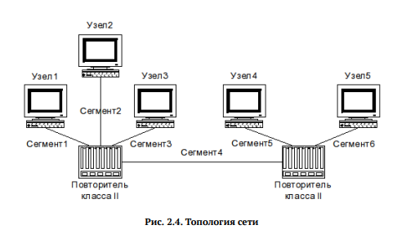
Первая модель
№ | Диаметр домена коллизий | Работаспособность
1 | 198 | Удовлетворяет правилам первой модели.
2 | 283 | Не удовлетворяет правилам первой модели.
3 | 200 | Удовлетворяет правилам первой модели.
4 | 164 | Удовлетворяет правилам первой модели.
5 | 210 | Не удовлетворяет правилам первой модели.
6 | 207 | Не удовлетворяет правилам первой модели.

 |  | 1.112 | 284
№ | Длина худшей сети | би | Работаспособность
1 | 198 | 508.176 | Удовлетворяет правилам второй модели
2 | 283 | 602.696 | Не удовлетворяет правилам первой модели
3 | 200 | 510.4 | Удовлетворяет правилам второй модели
4 | 164 | 470.368 | Удовлетворяет правилам второй модели
5 | 210 | 521.52 | Не удовлетворяет правилам первой модели
6 | 207 | 518.184 | Не удовлетворяет правилам первой модели

